SONIDO Y TV PROY
Proyecto | Proveedor | Cantidad | Descripciòn | Valor Total | Enlace Cotizaciones
AMENIDADES | KTRONIX | 1 | 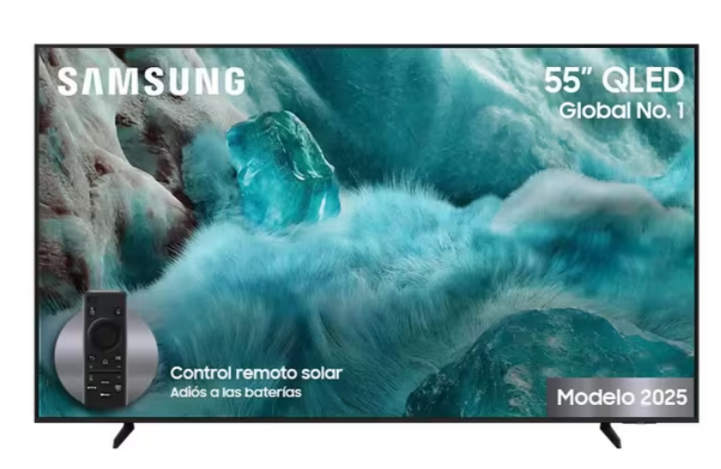 | $ 3,899,999 | https://www.ktronix.com/tv-samsung-55-pulgadas-1397-cm-55q7f-4k-uhd-qled-smart-tv/p/8806097146728
AMENIDADES | KTRONIX | 2 | 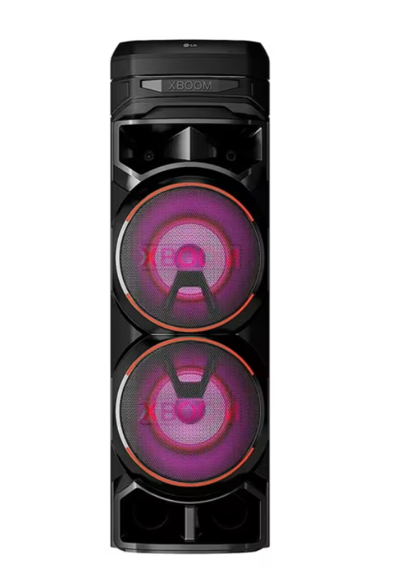 | $ 1,999,900 | https://www.ktronix.com/minicomponente-lg-xboom-rnc9-1800-watts-negro-torre-sonido/p/8806091958914

PUERTAS CORTAFUEGO PROY
Proyecto | Proveedor | Cantidad | Descripciòn | Valor Total | Enlace Cotizaciones
PUERTAS CORTA FUEGOS | SOLUCIONA SU PROYECTO SAS | 80 | 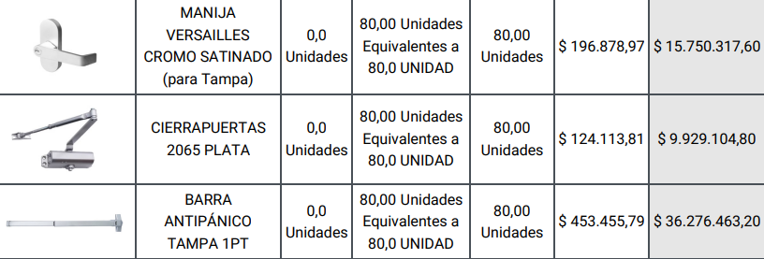 | $ 73,727,503 | PUERTAS CORTA FUEGO\Presupuesto - S07013 AGRUPACIÓN DE LOTES URBANIZACION ICONIK 68 ABR 6-026.pdf
MANO DE OBRA | CONSTRUINSTALACIONES Y ACABADOS YM SAS | 80 | INSTALACIÒN | $ 7,000,000
 |  |  | TOTAL | $ 80,727,503

